国民健康保険料(税)
 | 78. 国民健康保険料（税）（１人当たり調定額）

 | 時点 2021(R3)年度（毎年） |  |  |  |  |  | 平 均 値 |  |  | 94,374
 | 単位 円，人 |  |  |  |  |  | 標準偏差 |  |  | 7,409
 | 市町村名 | 指標 | 順位 |  | 被保険者数 | 市町村名 | 指標 | 順位 |  | 被保険者数

 | 千葉県 | 97,517 |  | － | 1,305,521 | 八街市 | 96,052 |  | 25 | 19,634
 | 千葉市 | 103,513 |  | 8 | 184,969 | 印西市 | 107,407 |  | 2 | 19,645
 | 銚子市 | 106,412 |  | 3 | 16,813 | 白井市 | 104,559 |  | 5 | 12,982
 | 市川市 | 98,024 |  | 18 | 90,128 | 富里市 | 90,317 |  | 37 | 13,631
 | 船橋市 | 93,091 |  | 31 | 117,115 | 南房総市 | 81,411 |  | 52 | 10,749
 | 館山市 | 86,692 |  | 47 | 12,410 | 匝瑳市 | 97,113 |  | 21 | 10,123
 | 木更津市 | 98,537 |  | 16 | 27,393 | 香取市 | 96,111 |  | 24 | 20,016
 | 松戸市 | 98,519 |  | 17 | 101,660 | 山武市 | 87,808 |  | 45 | 15,206
 | 野田市 | 84,340 |  | 49 | 36,731 | いすみ市 | 88,440 |  | 42 | 10,926
 | 茂原市 | 90,402 |  | 36 | 21,168 | 大網白里市 | 88,114 |  | 43 | 12,597
 | 成田市 | 89,661 |  | 39 | 27,933 | 酒々井町 | 90,716 |  | 34 | 4,721
 | 佐倉市 | 93,512 |  | 30 | 39,021 | 栄町 | 92,422 |  | 33 | 5,710
 | 東金市 | 92,904 |  | 32 | 15,566 | 神崎町 | 96,484 |  | 23 | 1,497
 | 旭市 | 100,525 |  | 13 | 18,848 | 多古町 | 104,042 |  | 6 | 4,117
 | 習志野市 | 103,652 |  | 7 | 29,202 | 東庄町 | 94,634 |  | 27 | 3,838
 | 柏市 | 100,777 |  | 12 | 85,810 | 九十九里町 | 79,364 |  | 54 | 4,573
 | 勝浦市 | 90,068 |  | 38 | 4,953 | 芝山町 | 97,186 |  | 20 | 2,111
 | 市原市 | 98,563 |  | 15 | 59,575 | 横芝光町 | 87,215 |  | 46 | 6,418
 | 流山市 | 101,069 |  | 11 | 33,227 | 一宮町 | 98,747 |  | 14 | 3,407
 | 八千代市 | 106,118 |  | 4 | 35,439 | 睦沢町 | 88,687 |  | 41 | 1,873
 | 我孫子市 | 97,063 |  | 22 | 26,950 | 長生村 | 87,831 |  | 44 | 3,540
 | 鴨川市 | 93,630 |  | 29 | 7,984 | 白子町 | 86,082 |  | 48 | 3,286
 | 鎌ケ谷市 | 93,886 |  | 28 | 23,104 | 長柄町 | 97,686 |  | 19 | 1,996
 | 君津市 | 95,491 |  | 26 | 17,975 | 長南町 | 101,611 |  | 10 | 2,153
 | 富津市 | 89,597 |  | 40 | 10,672 | 大多喜町 | 82,704 |  | 50 | 2,429
 | 浦安市 | 111,825 |  | 1 | 26,307 | 御宿町 | 80,766 |  | 53 | 2,351
 | 四街道市 | 102,287 |  | 9 | 19,618 | 鋸南町 | 82,078 |  | 51 | 2,101
 | 袖ケ浦市 | 90,442 |  | 35 | 13,320

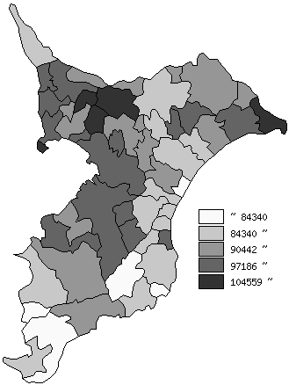
 | 千葉県の推移
 | 被保険者数(右軸) | 指標
平成29年度 | 1534275 | 98545
平成30年度 | 1460503 | 94422
令和元年度 | 1394030 | 94959
令和2年度 | 1334777 | 96557
令和3年度 | 1305521 | 97517

《備 考》 ・資料出所 保険指導課

